INTRODUCTION
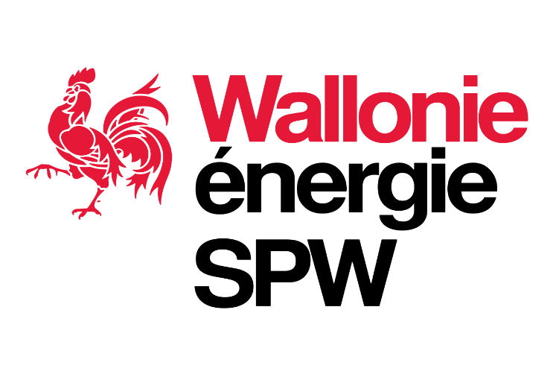

 |  | Régime Prolongation Calcul sur dossier BIOMASSE SOLIDE

Contexte : | Consultation des acteurs de marché du 09/03/2023 au 11/04/2023

Objet : | Le présent fichier reprend la proposition de paramètres techniques et économiques pour lesquels une valeur propre à l'unité de production peut être retenue en lieu et place des valeurs de référence ainsi que les seuils et plafonds proposés, applicables pour toute demande de prolongation introduite à partir du 1er janvier 2024.

Sources: | Les catégories d'installation, les paramètres techniques, économiques, financiers et de marché, ainsi que les valeurs de référence proposées dans le cadre de la présente consultation sont identiques à ceux arrêtés par le Ministre pour toute demande introduite en 2023 et validés par le Gouvernement wallon le 24 novembre 2022.
Réponses : | En cas d’objection, il est demandé aux participants de substituer leurs propres valeurs aux valeurs proposées et d'identifier en rouge les valeurs qu'ils suggèrent. Pour être prise en considération, toute modification de valeur doit être dûment motivée dans le questionnaire de consultation.

Cadre légal : | [1] Décret du 12 avril 2001 relatif à l’organisation du marché régional de l’électricité
 | [2] Arrêté du Gouvernement wallon du 30 novembre 2006 relatif à la promotion de l’électricité produite au moyen de sources d’énergie renouvelables ou de cogénération

 | [3] Projet d’arrêté du Gouvernement wallon modifiant l’arrêté du Gouvernement wallon du 30 novembre 2006 relatif à la promotion de l’électricité produite au moyen de sources d’énergie renouvelables ou de cogénération, SPW, 24 novembre 2022.

 | [4] Arrêté ministériel fixant les taux d'octroi et les valeurs de référence intervenant dans le calcul du niveau de soutien octroyé dans le cadre du régime d'octroi de certificats verts visé à l'article 15, §1erbis/2, du régime des extensions visé à l'article 15ter/1 et du régime des prolongations visé à l'article 15ter/2 de l'arrêté du Gouvernement wallon du 30 novembre 2006 relatif à la promotion de l'électricité produite au moyen de sources d'énergie renouvelables ou de cogénération (Arrêté ministériel non publié à ce jour)
 | [5] Arrêté ministériel du 12 mars 2007 relatif au procédures et code de comptage de l'électricité produite à partir de sources d'énergie renouvelables et/ou de cogénération en Région wallonne

Avertissement : | Les valeurs reprises dans le présent fichier sont des valeurs provisoires soumises à consultation. Celles-ci ne constituent en aucun cas une proposition définitive et doivent encore être validées par le SPW-Energie avant d’être formellement proposées au Ministre.

Version du : | 09.03.2023

Contact : | consultations.certificatsverts@spw.wallonie.be

Service public de Wallonie | SPW Territoire, Logement, Patrimoine, Énergie

